Cálculo de % usabilidad
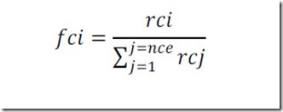
CÁLCULO DEL PORCENTAJE DE USABILIDAD
 |  | Datos para el cálculo:
Porcentaje de usabilidad* | 89.42 | Nº de criterios evaluados | 69
 |  | El sumatorio de los valores de relevancia de los criterios evaluados es: | 112 | *A los NA no se les aplica relevancia
 |  | Sumatorio de la columna i de cada criterio | 8.9419642860 | *Los NA no se tienen en cuenta
 |  | Sumatorio de la columna h *10 de cada criterio | 10.0000000000 | *Los NA no se tienen en cuenta
Se obtiene de aplicar la siguiente fórmula:

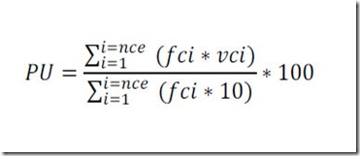
 | nce: número de criterios evaluados. Será como máximo los 83. Los NA no contabilizan. Se toma de la celda E14 de esta hoja (NumEval)
 | vc: valor de evaluación de un criterio (campo de la columna f "Valor interno" de cada criterio en cada hoja)
 | fc: Factor de corrección aplicado al criterio evaluado.
 | El valor del factor de corrección de cada uno de los criterios evaluados se obtiene de la siguiente manera:

 |  | rc : Valor de relevancia que corresponde a un criterio (campo de la columna g "Valor interno de Relevancia")

